Erhebungsformular
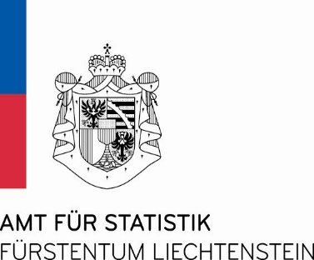 | V1.0

Amt für Statistik
Erhebungsformular Bankstatistik per 31.12.2023

Die Bankstatistik erscheint jährlich per Bilanzstichtag 31. Dezember. Diese Veröffentlichung enthält Finanzdaten sowie Bankkennzahlen, Beschäftigtenzahlen und Daten zur Zinsentwicklung. Wichtige Hinweise: Einzelbasis = Einzelinstitut in Liechtenstein inkl. Zweigstellen Konsolidiert = Mutterunternehmen in Liechtenstein inkl. Zweigstellen und Tochtergesellschaften (Gruppe)

Name der Bank:

Sachbearbeitung:

Telefonnummer:

E-Mail:

Datum:

Kontaktperson bzw. allgemeine Kontaktadresse für Informationsübermittlung bzgl. der Bankstatistik

Allgemeine E-Mail:

Kontaktperson:

E-Mail:

Telefonnummer:

Bitte retournieren Sie das vollständig ausgefüllte Excel-Formular elektronisch bis zum 21. März 2024 an das Amt für Statistik. Nutzen Sie für die Übermittlung der Excel-Datei die sichere Datenübermittlung auf der Internetseite des Amtes für Statistik.
https://www.statistikportal.li/de/anwendungen-datenbanken/sichere-datenuebermittlung

Bitte beachten Sie beim Ausfüllen die Hinweise und die Datenvalidierung im Tabellenblatt 'Val_Checks' im Erhebungsformular. Gemäss dem Statistikgesetz vom 17. September 2008, LGBl. 2008 Nr. 271, sind die Fragebogen vollständig auszufüllen. Das Statistikgesetz sowie weitere Informationen finden Sie auf der Internetseite des Amtes für Statistik unter
www.statistikportal.li

